EVD_OPL 05-02
Test Case ID
Test Case Summary | Lakukan pending billing untuk 1 periode

Step # | Test Evidence | Re-Test Evidence (if found Bug/Issue)
1

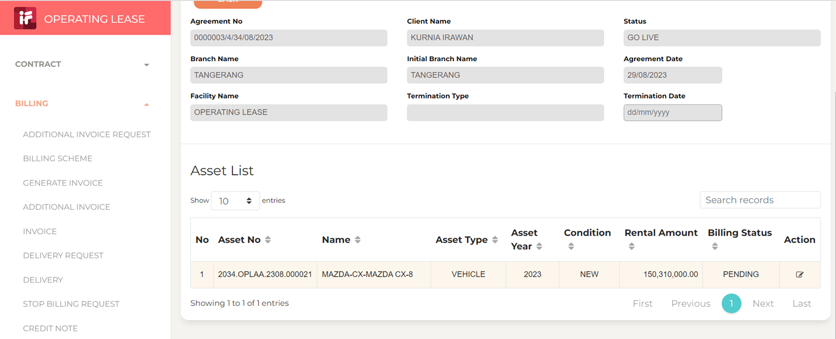

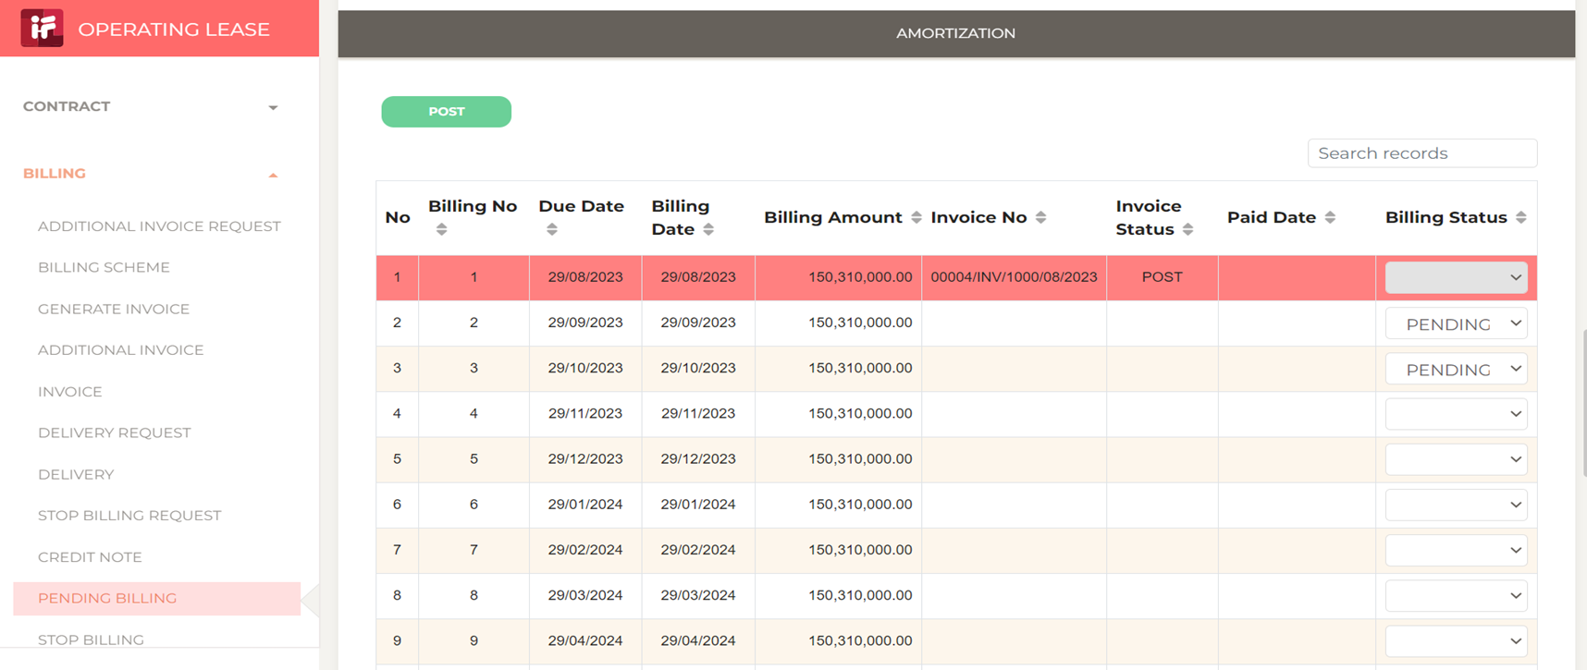
2

3

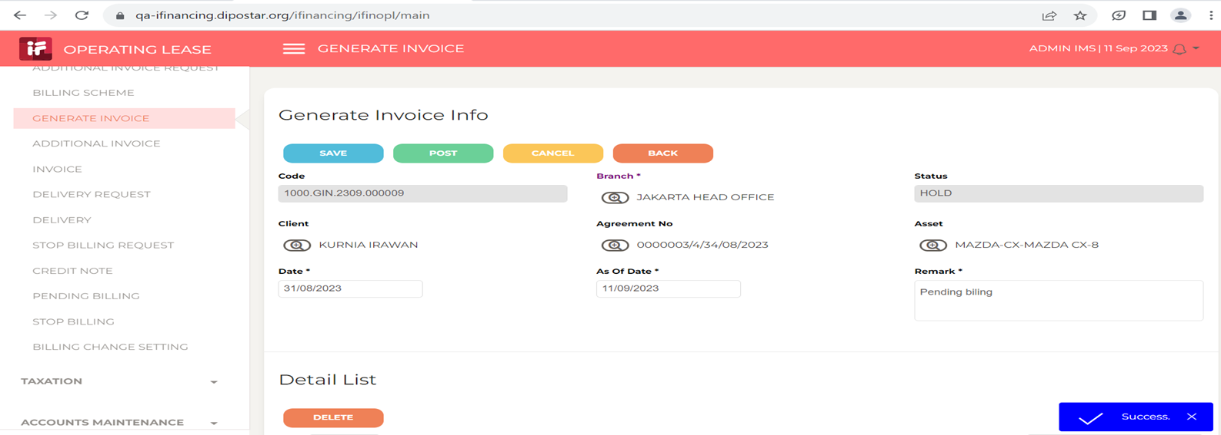
4

